2019401286
 | 测试数据 | 预取结果 | 测试结果 | 结果图片
手机号测试 | 手机号码:18074343825验证码:8888 密码:123456 确认密码:123456 推荐人手机: | 1.注册成功 2.跳转首页，处于登陆状态 | 1.注册成功 2.跳转首页，处于登陆状态
 | 手机号码: 验证码:8888 密码:123456 确认密码:123456 推荐人手机: | 1.手机号为空,请输入手机号 2.刷新页面 | 1.弹出请输入正确手机号信息 2.页面无反应
 | 手机号码:28074343825验证码:8888 密码:123456 确认密码:123456 推荐人手机: | 1.弹出注意手机号格式问题 2.刷新页面 | 1.弹出请输入正确手机号信息 2.页面无反应
 | 手机号码:180743 验证码:8888 密码:123456 确认密码:123456 推荐人手机: | 1.弹出注意手机号格式问题 2.刷新页面 | 1.弹出请输入正确手机号信息 2.页面无反应 | 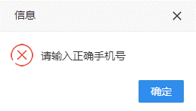
 | 手机号码:18074343825验证码:8888 密码:123456 确认密码:123456 推荐人手机: | 1.弹出账号已被注册页面 2.刷新页面 | 1.弹出账号已被注册页面 2.页面无反应 | 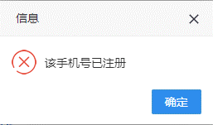
验证码测试 | 手机号码:18074343825验证码: 密码:123456 确认密码:123456 推荐人手机: | 1.弹出输入验证码提示框 2.刷新验证码 | 1.弹出图形验证码错误提示框 2.刷新验证码 | 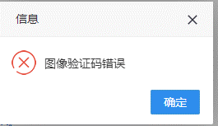
 | 手机号码:18074343825验证码: 你好 密码:123456 确认密码:123456 推荐人手机: | 1.弹出验证码错误提示框 2.刷新验证码 | 1.弹出图形验证码错误提示框 2.刷新验证码
密码测试 | 手机号码:18074343825验证码: 8888 密码:1 确认密码:1 推荐人手机: | 1.弹出密码格式错误提示框 2.刷新页面 | 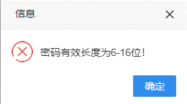 1.弹出密码有效6-16位提示框 2.页面无反应
 | 手机号码:18074343825验证码: 8888 密码:daddawdwdawdwddwad 确认密码:1 推荐人手机: | 1.弹出密码格式错误提示框 2.刷新页面 | 1.弹出密码格式错误提示框 2.页面无反应
 | 手机号码:18074343825验证码: 8888 密码:123456 确认密码:12 推荐人手机: | 1.弹出两次密码不一致提示框 2.刷新页面 | 1.弹出密码格式错误提示框 2.页面无反应 | 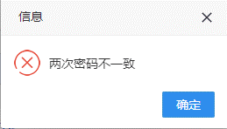
推荐人手机测试 | 手机号码:18074343825验证码:8888 密码:123456 确认密码:123456 推荐人手机:222 | 1.弹出推荐人手机错误提示框 2.刷新页面 |  1.注册成功 2.跳转首页，处于登陆状态3.BUG
用户协议测试 | 手机号码:18074343825验证码:8888 密码:123456 确认密码:123456 推荐人手机: 未勾选协议 | 1.弹出未勾选协议提示框 2.刷新页面 | 1.弹出未勾选协议提示框 2.页面无反应 | 